Sheet1
令和８度 雇用就農資金（雇用就農者育成・独立支援タイプ）要件チェックリスト
～応募する前に確かめてみましょう～

 |  |  |  |  | 一般社団法人宮城県農業会議

【 経営体（個人農家・農業法人）の要件】
No. | 項 目 |  |  | 回答 | 備考
１ | 年間を通じて農業を営む経営体（農業法人、農業者）等ですか？
２ | 農畜産物の生産に従事する者を新たに雇用し、就農に必要な作物の栽培管理技術、家畜の飼養技術、経営ノウハウ、農産加工技術等の農業生産に必要な能力を身につけさせるための実践的な研修（OJT研修）を行うことができますか？ ※当該経営体が生産した農畜産物の加工・販売を含みます。 |  |  |  | 応募フォームに、４年間の研修計画を提出
３ | 経営開始資金、経営開始支援資金又は農業次世代人材投資資金（経営開始型）の交付を受けている場合、交付期間と雇用就農資金の支援期間が重複していませんか？
４ | 十分な研修を行うことのできる指導者【経営体の役員または従業員で５年以上の農業経験がある者、または認定農業者（法人の場合は代表者に限る等）】を確保できますか？ |  |  |  | 応募フォームに、履歴書をPDFで提出
５ | 研修生との間で正社員として期間の定めのない雇用契約を締結していますか？ ※独立が前提の場合は、期間の定めのある雇用契約も可です。 |  |  |  | 採択後に、雇用契約書等を確認
６ | 働きやすい職場環境整備に係る項目(ア)～(カ)の２つ以上に既に取り組んでいますか、または、新たに取り組む予定がありますか？ ※上記について、定められた期限までに取り組んでいない場合は、採択取消しとなり ます。
 |  | (ア) | 就業規則又はこれに準ずるもの（労使協定の締結を含む。）に年間総労働時間（所定労働時間及び所定外労働時間の合計）を2,445時間以内とすることを規定していますか？ |  | 採択後に、規定している箇所を確認
 |  | (イ) | 就業規則又はこれに準ずるもの（労使協定の締結を含む。）に産前産後休業や育児・介護休業等、働きやすさを向上させるための内容を規定していますか？ |  | 応募フォームに、規定している箇所をPDFで提出
 |  | (ウ) | 従業員の人材育成及び評価の仕組みを整備していますか？ |  | 採択後に、規定している箇所を確認
 |  | (エ) | 農業の「働き方改革」に資する施設（休憩所や男女別トイレ、更衣室等を整備していますか？ |  | 応募フォームに、施設の写真をPDFで提出
 |  | (オ) | 次世代育成支援対策推進法に基づく認定（「プラチナくるみん」「くるみん」または「トライくるみん」）を受けていますか？ |  | 応募フォームに、認定証をPDFで提出
 |  | (カ) | 女性の職業生活における活躍の推進に関する法律に基づく認定（「プラチナえるぼし」または「えるぼし」）を受けていますか？ |  | 応募フォームに、認定証をPDFで提出
７ | 雇用保険及び労災保険に加入していますか？ ※法人の場合は厚生年金保険及び健康保険にも加入する必要があります。 |  |  |  | 採択後に、証拠書類を確認
８ | 法人等雇用就農者の雇用を理由として、本事業の支援期間と重複する期間を対象とした国による法人等雇用就農者の人件費に対する助成、雇用奨励金、研修の実施に対する助成などを受給していませんか？
９ | 過去５年間（事業実施年度の５ヶ年度前から前年度まで）に本事業、農の雇用事業等の対象となった研修生が２名以上いる場合、当該就農者の農業への定着率が２分の１以上ですか？
10 | 地域計画に農業を担う者として位置づけられた者、または位置づけられることが見込まれる者ですか？ ※やむを得ない事情により、今後も位置付けられることが見込まれない場合は、当該 経営体が雇用就農資金の支援対象として適当な経営体であると事業推進委員会が 認めた者であること。
11 | 経営体の代表者等は、採択後に本会が開催する、事業説明会を含む指導者養成研修会に出席しますか、または、研修会に出席できない場合、農業経営人材育成研修プログラム（https://agri-educ.maff.go.jp/keiei/login）の中級コースのうち「労務管理」の科目を修了しますか？ ※同一年度中、既に本事業の指導者養成研修会に出席している場合はこの限りでは ありません。
12 | 当該法人等雇用就農者について、今回締結した正社員としての雇用契約より前に、当該経営体との間で正社員としての雇用関係がないこと。 ※新たに農業に参入した法人であって参入以前に雇用関係がある場合はこの限りで はありません。 |  |  |  | 採択後に、賃金台帳等を確認

【 研修生（法人等雇用就農者）の要件】
No. | 項 目 |  |  | 回答 | 備考
１ | 支援終了後も就農を継続又は独立する強い意欲を有する、50歳未満（正社員採用時点）の者ですか？
２ | １週間の所定労働時間は、年間平均原則35時間以上ですか？ ※研修生が障がい者の場合は20時間以上で可です。
３ | 主に農畜産物の生産（当該経営体で生産された農畜産物の加工・販売を含む。）に関する業務に従事していますか？
４ | 支援開始時点で、採用されてから４ヶ月以上12ヶ月未満ですか？ |  |  |  | 採択後に、雇用契約書等を確認
 | 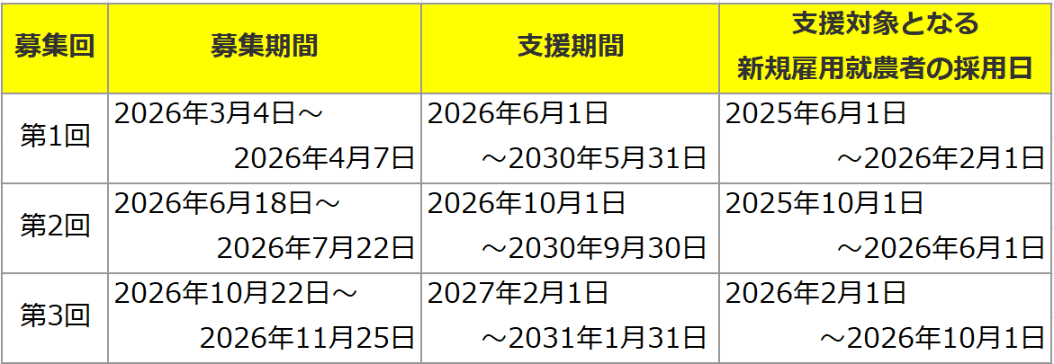 |  |  |  | ※アルバイト採用されていた場合は、応募フォームに、雇用契約書等をPDFで提出
５ | 過去の農業就業期間（普及指導員やＪＡの営農指導員、農業高校・大学校の教職員として指導した経験等を含む）が５年以内（正社員採用時点）ですか？ |  |  |  | 応募フォームに、履歴書をPDFで提出
６ | 経営体代表者の３親等以内の親族ではありませんか？ ※原則、３親等以内の親族は不可です。 ※以下のいずれかの場合はこの限りではありません。
 |  | (ア) | 集落営農組織（農業経営基盤強化促進法第２３条第４項に定める特定農業団体または特定農業団体に準じる組織をいう。）で、その代表者と同居していない者ですか？
 |  | (イ) | 親族以外の雇用保険被保険者がいる雇用保険適用事業所で、代表者と同居していない者が採用されいて、他の従業員と同等の雇用条件ですか？ |  | 応募フォームに、他の従業員の雇用契約書や雇用保険の書類をPDFで提出
７ | 法人等雇用就農者が外国人の場合、「永住者」、「日本人の配偶者等」、「永住者の配偶者等」、「定住者」又は「特別永住者」の在留資格を有する者ですか？
８ | 過去に就農準備資金、就農準備支援資金、農業次世代人材投資資金（準備型）等で同様の研修を受けていないですか？ ※過去に当該事業の交付を受けて研修していた経営体の耕種農業･畜産農業の営農類型 と、新たに雇用された経営体の営農類型が異なる場合や、農業大学校等の農業経営 者育成教育機関での研修は問いません。
９ | １経営体当たりの新規採択人数は同一年度内に５人まで（３人目以降の年間最大助成額は200,000円）です。ご承知おきください。 ※新法人設立支援タイプの対象者は応募上限から除く。（雇用就農者育成・独立支援 タイプのみで計算します。） ※研修生が障がい者、生活困窮者、刑務所出所者等（多様な人材）の場合は、１年当 たり150,000円を加算します。

